Exclusive _Dashboard
Top 5 Revenue By Category 2025
"Sales & Operations Performance Dashboard"
*** INSIGHT *** | 2024 (Baseline) | 2025 (YTD) | Change (%)
Net Revenue | $42,210,566.35 | $26,441,315.60 | -37.36%
Success Rate | 89.60% | 88.20% | -1.56%
Avg. Monthly | $4,248,310.00 | $2,203,443.00 | -48.13%
Average Order Value | $1,971.44 | $1,626.26 | -17.51%
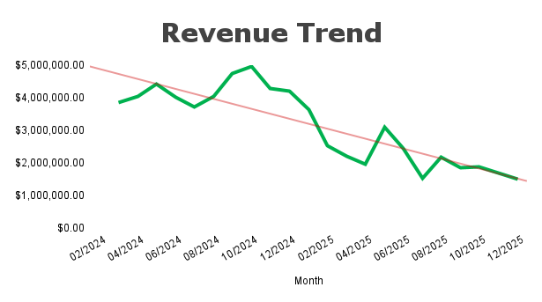

⚠️ 2024 Q3: Partnership Fraud (China)
🚩2024-2025 Q1: Supply Chain Issue (ตรุษจีน)
Top 5 Performing Stores
 |  |  |  | Operations Audit
 |  |  |  | Order No | Merchant SKU | Order Status | Order Revenue | Profit/Loss | Shipping Fee Paid by Seller | Commission Fee
 |  |  |  | 5.79E+17 | 07.4 KZN 2N 7.5 SL | Completed | -2581.75 | -2581.75 | -495 | 122.52
 |  |  |  | 1.06E+15 | 20.19 LY-CS998-MK | Completed | -2324.95 | -2324.95 | 0 | -242.94
 |  |  |  | 9.69E+14 | 04.2 KPFBS2.8 | Completed | -714.75 | -714.75 | 0 | -514.41

 |  |  |  | 📈 Revenue: ยอดขายปี 2025 (26.4M) ลดลง 39% สวนทางกับตลาด แต่ระบบหลังบ้านยังแกร่ง รักษา Success Rate ได้ที่ 88.2% 📦 Core Products: "เครื่องพ่นยา" และ "เครื่องสูบน้ำ" ยังเป็นกระดูกสันหลังหลัก ควรเน้นการบริหารสต็อกกลุ่มนี้เป็นพิเศษ ⚠️ Risk Alert: ตรวจพบยอดติดลบในออเดอร์ที่จบงานแล้ว (สูงสุด -2,581.-) แนะนำให้ IT/บัญชี ตรวจสอบ Refund Policy ด่วน

 |  |  |  | *** INSIGHT ***

